Sheet
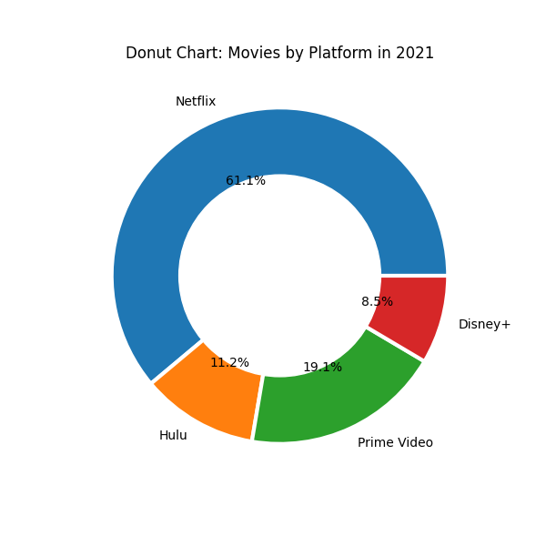
Reporte del lote 4

